AI平台选型报价框架
AI 平台选型 - 报价需求框架 |  | 腾讯回复
一、基本信息
项目 | 内容
采购方 | 集团研发总院（数字座舱开发部）
采购标的 | 企业级 AI 研发赋能平台
覆盖方向 | AI Coding（代码辅助生成）+ 智能体平台（AI Agent 编排与落地）
用户规模 | 总约 600 人，其中 AI Coding 约 300 人
采购模式 | 竞标（多供应商对比）
服务期限 | 年度订阅

二、AI Coding 产品
维度 | 说明
产品名称 | AI 代码辅助生成工具 | workbuddy，codebuddy等
用户规模 | 约 300 人
功能要求 | 代码补全、代码生成、代码审查、多语言支持（Java/Go/Python/TypeScript 等）
部署方式 | 请提供 SaaS / 私有化部署方案及对应报价
数据安全 | 请说明代码数据存储位置、是否出境、等保合规情况

三、智能体平台
维度 | 说明
产品名称 | AI Agent 编排与落地平台
用户规模 | 约 600 人（含 AI Coding 用户） | wb是基于cb，统一的后台管理，坐席可同用
功能要求 | Agent 构建/编排/发布、知识库管理、工作流编排、多渠道接入（钉钉/Web 等） | 满足
部署方式 | 请提供 SaaS / 私有化部署方案及对应报价 | VPC部署，专线拉通到一汽IDC上的开发平台
数据安全 | 请说明数据存储位置、是否出境、等保合规情况 | 不出境，合规，WorkBuddy 已首批通过中国信息通信研究院（信通院） 的 《云端OpenClaw 基线能力要求》 检验，获得了由中国信通院与中国泰尔实验室联合颁发的认证证书

四、报价结构
报价项 | 说明
产品模块 | AI Coding / 智能体平台 / 组合套餐 / Token 资源包等 | workbuddy，codebuddy等
计价方式 | 按席位 / 按用量 / 其他 | 1，按坐席； 2，每个坐席有一个默认积分，每个坐席的默认积分不能分享使用； 3，当坐席默认积分消耗完后，需要使用加量包的积分，加量包可以大家共同使用，此规则可以在后台中客户自己配置； 4，当需要使用tokenhub时，此为另外产品，按量购买，此项目也可以不需要；
单价 | 元/人/年 或 其他计价单位 | 1，坐席是按，元/人/月或年； 2，加量包按积分多少； |  |  |  |  |  | 总费用
年度总价 | 按上述用户规模估算 | 6580800 | 每人按15000积分/月预估 |  | 元/人/年 | 人数 |  | 6580800
是否含税 | 是/否，税率 | 含税 |  |  | 3792 | 600 | 2275200
可选增值服务 | 如有，请列出及报价 | tokenhub，看红旗是否需要，按token报价，可配置模型，模型类型见右边链接 | https://cloud.tencent.com/document/product/1823/130084 | 按每人每月1万积分，总积分 | 93600000
 |  |  |  |  | 200000 | 468 | 4305600
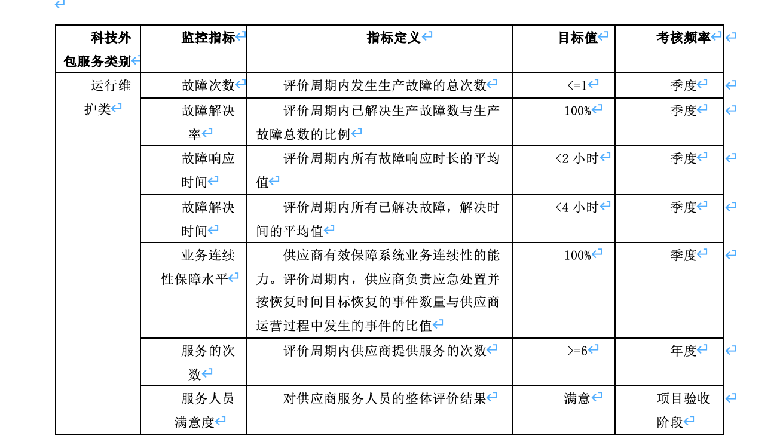
五、其他信息
项目 | 说明
框架协议 | 贵司与一汽集团是否已有框架协议？如有，请说明覆盖范围和有效期 | 有公有云框架协议
试用支持 | 是否可提供试用期？时长及范围 | 1，可以试用，已在申请代金卷，30个坐席； 2，2个月使用，另外有一定量的加量包的积分； 3，也申请了tokenhub的试用，3个账号；
实施周期 | 从签约到上线的大致周期 | 如不算专线与IDC打通，就workbuddy的VPC部署后使用，是2~3周
服务支持 | 技术支持方式及响应 SLA | 云服务按公有云SLA相应，应用服务见右边图片（仅供参考）

